상품제안서
SJCAM 액션캠 SJ4000/SJ4000 WIFI | 상품코드: F17600

 |  |  |  |  |  |  | 02-412-0044 | www.easy1.co.kr
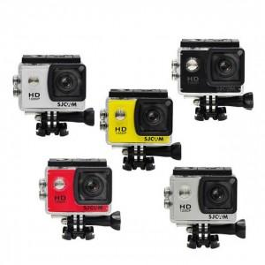

【상세/제작정보】

【인쇄/포장옵션】 | 레이저, 풀칼라 / 포장지포장

【공급단가】 | 수량 | 10~ | 30~ | 50~ | 100~ | 300~
*VAT별도 | SJ4000 | 83,450원 | 80,360원 | 77,270원 | 74,180원 | 72,320원
 | SJ4000WIFI | 121,860원 | 117,350원 | 112,840원 | 108,320원 | 105,610원

【상품 URL】 | https://easy1.co.kr:443/src/goods_detail.php?gdno=17600

